상품제안서
송월 컬러웨이40 세면타올 30수 180g | 상품코드: S39149

 |  |  |  |  |  |  | 02-713-8555 | www.synergygift.co.kr
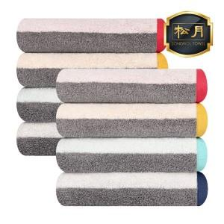

【상세/제작정보】 | ※ 컬러 배색 디자인에 포인트 자수가 들어간 제품<br>※다채로운 컬러로 욕실에 화사한 분위기를 낼 수 있는 선염 제품

【인쇄/포장옵션】 | 실크, 자수 / 포장지포장

【공급단가】 | 수량 | 50~ | 100~ | 500~ | 1,000~ | 2,000~
*VAT별도 | 단가 | 6,690원 | 6,590원 | 6,430원 | 6,170원 | 5,920원

【상품 URL】 | https://www.synergygift.co.kr:443/src/goods_detail.php?gdno=39149

